1
工程款支付证书 |  |  |  |  |  |  |  |  |  |  |  |  |  |  | 本次
工程名称 |  | 新宁县2017年贫困村道路第一批安山乡车头村建设项目 |  |  |  |  |  |  |  |  | ERP编号 | 8630 | 档案编号 | CD2017-109 | CD2017-109 | 104 | 8630 | 新宁县2017年贫困村道路第一批安山乡车头村建设项目 | 2017.11.6 | 4647010.00 | 江 山 | 2个月 | 邵阳市 新宁县安山乡 | 湖南公司甘晟轩13875837583 | 李小文17773990789 | 中标
合同金额 |  | 4,647,010.00 |  | 中标 日期 | 2017.11.6 |  | 已 供 工程资料 | 中标通知书、内部承包合同、施工合同原件 |  |  |  | 庐江 | 责任 单位 | 湖南甘晟轩13875837583
决算金额 |  | 2,160,887.00 |  | 竣工 日期 |  |  |  |  |  |  |  | 合肥 | 责任人 | 李小文17773990789 |  | 2017.4.25办理外经证费用504
序号 | 工程款到账 |  |  | 开票情况 |  | 管理费 |  | 代缴税金 | 其他扣款 |  | 预留款 |  | 实际支付
 | 日期 | 账户 | 金额 | 日期 | 金额 | 比例 | 金额 | 金额 | 金额 | 备注 | 金额 | 备注 | 户名 | 金额
1 | 2018-11-09 | 中 | 775,883.30 | 2018-09-06 | 783,490.00 | 一次性全扣 | 92,940.00 | 0.00 | 500.00 | 2018.1.26办理涉税事项报告表费用500 | 7,759.00 | 1%预留损失准备金 | 12材料 | 674,684.30 | 0.11978605545
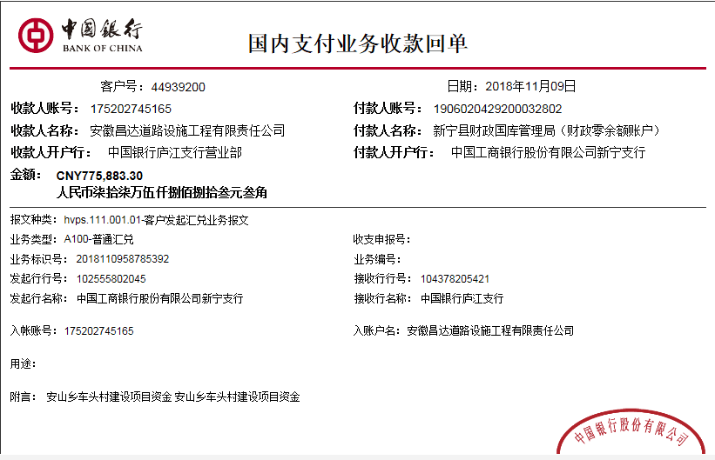
2 | 2020-10-09 | 中

合计 |  | - | 775,883.30 | - | 783,490.00 | - | 92,940.00 | 0.00 | 500.00 | - | 7,759.00 | - | - | 674,684.30
本次结算 支付明细 |  | 应支付金额 |  | 674,684.30 |  |  |  | 实际支付金额 |  | 小写 | 0.00
 |  | 已支付金额 |  | 674,684.30 |  |  |  |  |  | 大写 | 零元整
申请部门 意见 |  |  |  |  |  |  |  | 项目管理 意见 |  | 何总、朱总已同意支付（附表背面截图）。
财务初审 意见 |  |  |  |  |  |  |  | 财务审核 意见
质安初审 意见 |  |  |  |  |  |  |  | 质安稽查 意见
总经理审批 |  |  |  |  |  |  |  | 董事长审批

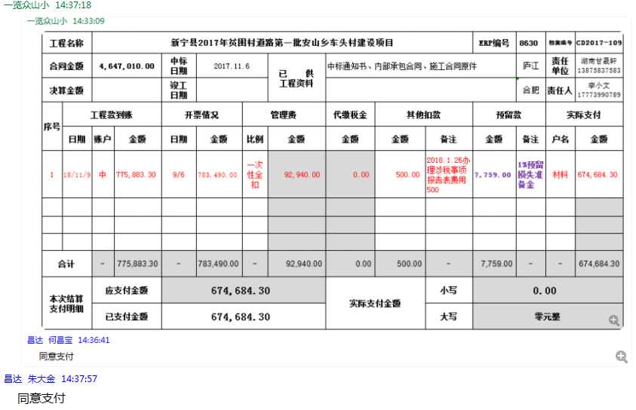

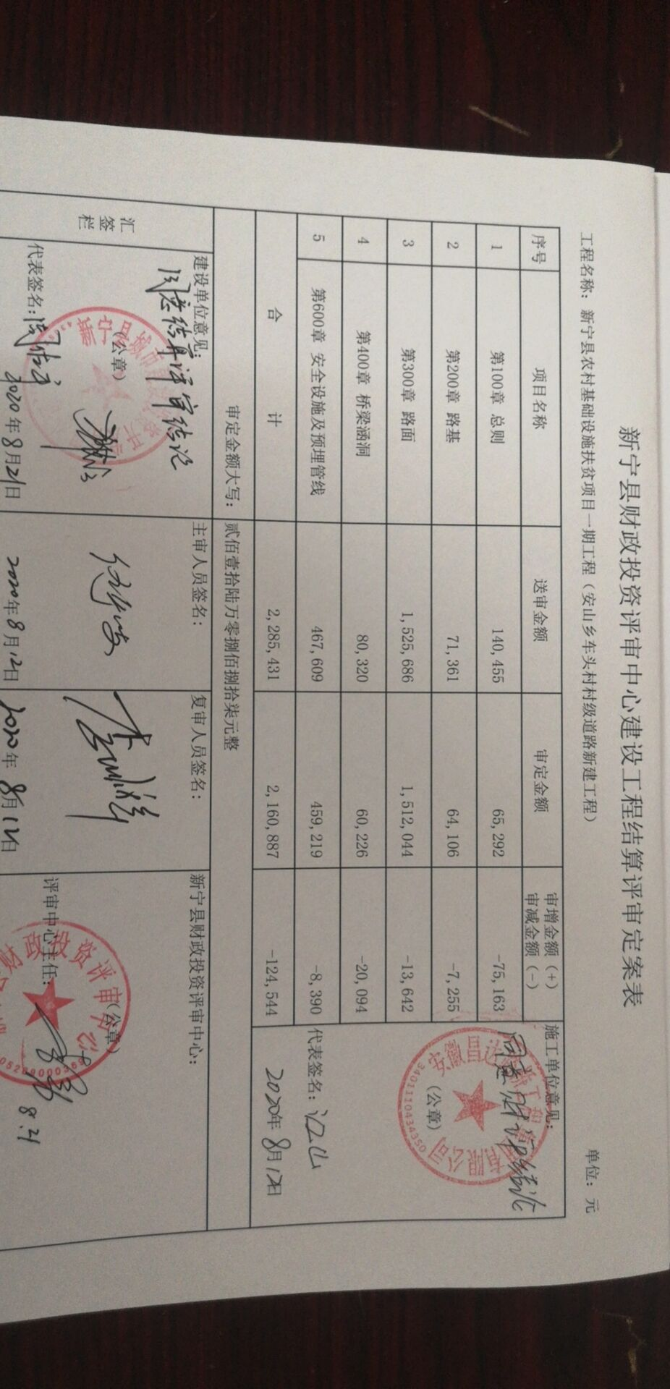

2
工程款支付证书 |  |  |  |  |  |  |  |  |  |  |  |  |  |  |  | 本次
工程名称 |  | 新宁县2017年贫困村道路第一批安山乡车头村建设项目 |  |  |  |  |  |  |  |  | ERP编号 | 8630 | 档案编号 | CD2017-109 |  | CD2017-109 | 104 | 8630 | 新宁县2017年贫困村道路第一批安山乡车头村建设项目 | 2017.11.6 | 4647010.00 | 江 山 | 2个月 | 邵阳市 新宁县安山乡 | 湖南公司甘晟轩13875837583 | 李小文17773990789 | 中标
合同金额 |  | 4,647,010.00 |  | 中标 日期 | 2017.11.6 |  | 已 供 工程资料 | 中标书、施工合同、审计报告、项目投资协议、不领章承诺书、检测合格证书、无项目章、终结算承诺书 |  |  |  | 庐江 | 责任 单位 | 湖南甘晟轩13875837583
决算金额 |  | 2,160,887.00 |  | 竣工 日期 | 2020-08-21 |  |  |  |  |  |  | 合肥 | 责任人 | 李小文17773990789 |  |  | 2017.4.25办理外经证费用504
序号 | 工程款到账 |  |  | 开票情况 |  | 管理费 |  | 代缴税金 | 其他扣款 |  | 预留款 |  | 实际支付
 | 日期 | 账户 | 金额 | 日期 | 金额 | 比例 | 金额 | 金额 | 金额 | 备注 | 金额 | 备注 | 户名 | 金额
1 | 2018-11-09 | 中 | 775,883.30 | 2018-09-06 | 783,490.00 | 一次性全扣 | 92,940.00 | 0.00 | 500.00 | 2018.1.26办理涉税事项报告表费用500 | 7,759.00 | 1%预留损失准备金 | 12材料 | 674,684.30 |  | 0.11978605545

2 | 2020-10-09 | 中 | 1,052,529.18 |  |  |  |  | 无税金 | 500.00 | 2020.9.1办理涉税事项报告表费用500 | -7,759.00 | 退损失准备金 |  |  |  |  |  | -1153219.75
 |  |  | 204,500.00 |  |  |  |  |  | 500 | 财务手续费 |  |  |  | 204,413.10 | 冠县汇赢交通设施有限公司
 |  |  |  |  |  |  |  |  |  |  |  |  |  | 400,000.00 | 新宁县世运建筑劳务有限公司
3 | 2025-04-21 | 中 | 108,044.35 |  |  |  |  |  |  |  |  |  |  | 231,651.00 | 新宁县诚信建筑劳务有限公司
 |  |  |  |  |  |  |  |  |  |  |  |  |  | 217,200.00 | 新宁县飞虎采石场
 |  |  |  |  |  |  |  |  |  |  |  |  |  | 208,000.00 | 邵阳瑞杰工程机械租赁有限公司
 |  |  |  |  |  |  |  |  |  |  |  |  |  | 2,524.08 | 付李小文差旅费

合计 |  | - | 2,140,956.83 | - | 783,490.00 | - | 92,940.00 | 0.00 | 1,500.00 | - | 0.00 | - | - | 1,938,472.48 | 108044.35 | 108044.35
本次结算 支付明细 |  | 应支付金额 |  | 1,263,788.18 |  |  |  | 实际支付金额 |  | 小写 | 1,263,788.18
 |  | 已支付金额 |  | 1,263,788.18 |  |  |  |  |  | 大写 | 壹佰贰拾陆万叁仟柒佰捌拾捌元壹角捌分
申请部门 意见 |  |  |  |  |  |  |  | 项目管理 意见
财务初审 意见 |  |  |  |  |  |  |  | 财务审核 意见
质安初审 意见 |  |  |  |  |  |  |  | 质安稽查 意见
总经理审批 |  |  |  |  |  |  |  | 董事长审批
